Figure 1
Part de la population immigrée dans les départements en 2021 (en %)
Champ : France entière
Source : Insee, recensement de la population 2021, exploitation principale. Données réajustées. Recensement de la population 2017 pour Mayotte.

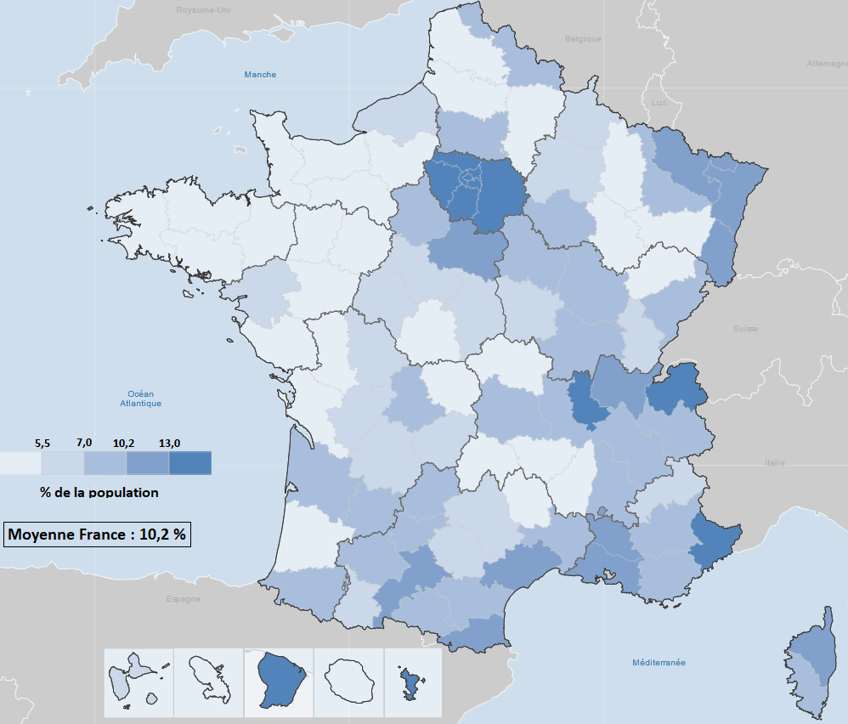
Département | Code | Pourcentage immigrés
Ain | 01 | 12.062011379
Aisne | 02 | 4.9479783921
Allier | 03 | 5.3766283091
Alpes-de-Haute-Provence | 04 | 8.3790479102
Hautes-Alpes | 05 | 5.8224212952
Alpes-Maritimes | 06 | 15.06170833
Ardèche | 07 | 5.4823153356
Ardennes | 08 | 5.9237267851
Ariège | 09 | 8.3283719756
Aube | 10 | 8.3556678529
Aude | 11 | 9.234404665
Aveyron | 12 | 5.6337002589
Bouches-du-Rhône | 13 | 11.48777913
Calvados | 14 | 4.1026582974
Cantal | 15 | 2.6688655326
Charente | 16 | 6.1561993311
Charente-Maritime | 17 | 3.8116516166
Cher | 18 | 5.7927382862
Corrèze | 19 | 6.3409929987
Côte-d'Or | 21 | 7.6062904411
Côtes-d'Armor | 22 | 3.810355662
Creuse | 23 | 5.4721488104
Dordogne | 24 | 6.7568450326
Doubs | 25 | 8.7529479186
Drôme | 26 | 7.9065704115
Eure | 27 | 5.4321451533
Eure-et-Loir | 28 | 7.9206530969
Finistère | 29 | 3.4314324042
Corse-du-Sud | 2A | 9.155371594
Haute-Corse | 2B | 10.291268979
Gard | 30 | 8.9874636344
Haute-Garonne | 31 | 10.67548164
Gers | 32 | 7.5501876493
Gironde | 33 | 7.924934163
Hérault | 34 | 10.624055364
Ille-et-Vilaine | 35 | 5.2141594433
Indre | 36 | 4.8442630941
Indre-et-Loire | 37 | 6.5770697748
Isère | 38 | 10.097486122
Jura | 39 | 6.1495060339
Landes | 40 | 5.2465954567
Loir-et-Cher | 41 | 6.5474353626
Loire | 42 | 9.0560318625
Haute-Loire | 43 | 3.5448475572
Loire-Atlantique | 44 | 5.6421670389
Loiret | 45 | 10.681460013
Lot | 46 | 7.1586423984
Lot-et-Garonne | 47 | 9.6374952067
Lozère | 48 | 5.3920385083
Maine-et-Loire | 49 | 4.5711077032
Manche | 50 | 2.8288754211
Marne | 51 | 6.8516840329
Haute-Marne | 52 | 4.4227050144
Mayenne | 53 | 4.0298870291
Meurthe-et-Moselle | 54 | 9.3876104041
Meuse | 55 | 4.853986572
Morbihan | 56 | 3.5387065088
Moselle | 57 | 11.322937358
Nièvre | 58 | 5.5670583293
Nord | 59 | 7.2920790441
Oise | 60 | 8.9587369276
Orne | 61 | 4.6565289836
Pas-de-Calais | 62 | 2.5323487148
Puy-de-Dôme | 63 | 7.5385946577
Pyrénées-Atlantiques | 64 | 7.6837100903
Hautes-Pyrénées | 65 | 6.943331069
Pyrénées-Orientales | 66 | 10.574952319
Bas-Rhin | 67 | 11.594461788
Haut-Rhin | 68 | 12.314035895
Rhône | 69 | 13.13733198
Haute-Saône | 70 | 4.6022652583
Saône-et-Loire | 71 | 7.0830745265
Sarthe | 72 | 4.6015191858
Savoie | 73 | 8.2733996894
Haute-Savoie | 74 | 13.049815699
Paris | 75 | 20.572159134
Seine-Maritime | 76 | 5.9960287354
Seine-et-Marne | 77 | 14.742615089
Yvelines | 78 | 15.547291209
Deux-Sèvres | 79 | 4.8002451352
Somme | 80 | 4.0384967256
Tarn | 81 | 6.61746222
Tarn-et-Garonne | 82 | 9.0810455143
Var | 83 | 7.8430916754
Vaucluse | 84 | 11.387482805
Vendée | 85 | 2.6427783011
Vienne | 86 | 5.7695213399
Haute-Vienne | 87 | 7.8307622594
Vosges | 88 | 4.7599460925
Yonne | 89 | 7.6841380648
Territoire de Belfort | 90 | 9.8990070586
Essonne | 91 | 17.750547607
Hauts-de-Seine | 92 | 19.456138016
Seine-Saint-Denis | 93 | 31.40704839
Val-de-Marne | 94 | 22.634099203
Val-d'Oise | 95 | 20.834843507
Guadeloupe | 971 | 5.6184846432
Martinique | 972 | 2.7324467833
Guyane | 973 | 31.461929695
La Réunion | 974 | 2.6360985378
Mayotte | 976 | 34.734157284

